新代理系统
 | 新代理系统功能测试用例
序号 | 模块 | 功能 | 测试点 | 评级 | 是 | 否
1 | 站点 | 支持站点 | 10、16、27、29四个站点可申请代理、绑定代理
2 |  |  | 其他站点无代理相关功能及显示
3 | 代理功能 | 申请代理 | 玩家可通过官方渠道正常申请代理，审核通过，代理功能生效
4 |  |  | 玩家可通过官方渠道正常申请代理，审核失败，代理功能无法生效
5 |  |  | 代理申请成功，则生成推广码，且推广码唯一不变
6 |  | 绑定代理 | 玩家可绑定同站点代理的推广码
7 |  |  | 玩家不可绑定不同站点代理的推广码
8 |  |  | 每个玩家只能绑定一个代理的推广码
9 |  |  | 一个代理可以有多个绑定的玩家（无下限）
10 |  |  | 成功使用推广码绑定代理后，无法解绑
11 |  |  | 推广码统一为5位数纯数字
12 |  | 充值返利 | 绑定推广码的玩家充值后，代理玩家可获得XX%返利
13 |  |  | 充值返利实时增加，金额累加正确
14 |  |  | 绑定玩家多笔充值或者多个绑定玩家充值，返利金额累加正确
15 |  |  | 返利提现后，金额扣除正确
16 |  | 消耗返利 | 绑定玩家消耗房卡后，代理玩家可获得对应的返利
17 |  |  | 消耗返利实时增加，金额累加正确
18 |  |  | 绑定玩家多次消耗或者多个绑定玩家消耗，返利金额累加正确
19 |  |  | 部分站点的消耗返利比例与其他站点不同
20 |  |  | 各游戏的消耗返利都正确
21 |  |  | 免费赠送的80张房卡不在返利范畴内
22 | 代理后台 | 代理申请界面 | 若有游戏平台账号，点击超链接，代理公众号入口正常进入
23 |  |  | 若无游戏平台账号，提示用户非游戏用户，建议下载游戏
24 |  |  | 系统提示的“下载游戏”三级页面可正常下载游戏
25 |  |  | 代理申请界面输入框可正常输入，可正常提交申请
26 |  |  | 代理申请输入真实姓名和手机号码，游戏账号由系统自动识别
27 |  |  | 代理申请界面输入框若输入错误信息，给与系统提示
28 |  |  | 无法重复提交相同的代理信息
29 |  |  | 申请通过后有相关系统提示
30 |  |  | 后台正常添加代理后，添加后代理玩家功能实时生效
31 |  |  | 后台添加代理相关信息：uuid、userID、姓名、手机号
32 |  |  | 后台系统可正常自动识别/生成玩家信息：站点、推广码、创建时间
33 |  |  | 后台系统自动识别/生成玩家的信息准确无误
34 |  | 后台首页 | 左上角 代理姓名 显示正确，切换用户，信息变更无异常
35 |  |  | 右上角 推广码 信息显示正确，切换用户，信息变更无异常
36 |  |  | 播报显示功能正常，循环播放，且每个页面都显示播报信息
37 |  |  | 点击 我的绑定玩家 模块可以正常进入二级界面
38 |  |  | 点击 福利中心 模块可以正常进入二级界面
39 |  |  | 点击 公告 模块可以正常打开公告内容
40 |  |  | 公告弹出内容和弹出的逻辑后台可配，且与后台配置相同
41 |  |  | 界面中央 福利金 金额显示正确，且根据实际操作实时更新
42 |  |  | 界面最下方福利金领取流程图显示正确
43 |  | 绑定玩家分页 | 展示每日绑定玩家数量，日期和数量数量的数值正确
44 |  |  | 绑定玩家明细按钮正确显示，点击可进入明细界面
45 |  |  | 明细界面的时间搜索功能正常使用，输入正确时间和错误时间
46 |  |  | 明细界面的时间搜索的 游戏ID ，输入正确ID和错误ID
47 |  |  | 查询出的绑定玩家信息与实际相符，正确无误
48 |  |  | 绑定玩家的信息每页最多20条，日期倒序，可正常翻页
49 |  | 福利中心界面 | 充值记录：提取金额、提取时间、状态 正确显示
50 |  |  | 充值的充值金额和返利金额正确
51 |  |  | 搜索功能正常（时间搜索和游戏ID搜索）
52 |  |  | 消耗房卡数量和返利金额正确
53 |  |  | 消耗房卡记录的创建房间时间、账号、游戏名称正确
54 |  |  | 消耗房卡记录不计算和显示平台赠送的房卡
55 |  |  | 充值记录界面和消耗房卡界面下方的说明内容都正确
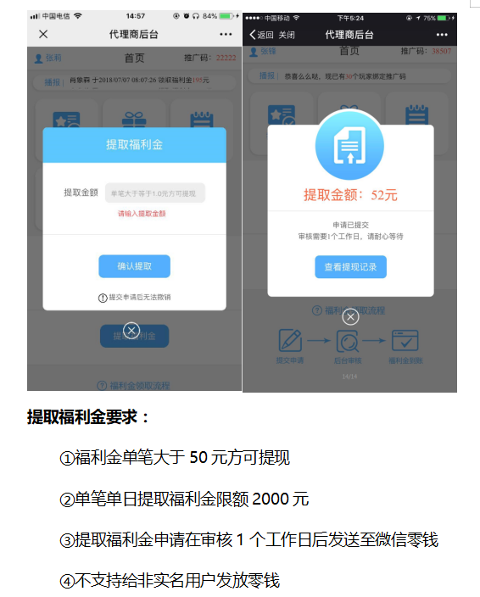
56 |  |  | 所有数据每页最多20条，日期倒序，可正常翻页
57 |  | 福利金提取 | 主界面正常显示可提取的福利金金额
58 |  |  | 点击“提取福利金”，正常弹窗输入金额界面
59 |  |  | 提取金额输入框可正常输入
60 |  |  | 提取金额输入错误信息时无法成功提取，且给于系统提示
61 |  |  | 提取金额输入低于50元时无法成功提取，且给于系统提示
62 |  |  | 提取金额输入大于等于50元时，可成功提取
63 |  |  | 单笔最高提取2000元
64 |  |  | 单日最高提取2000元
65 |  |  | 提取福利金操作一旦申请提交，就无法撤销
66 |  |  | 提取福利金申请在审核1个工作日后发送至微信零钱
67 |  |  | 非实名用户无法获得提取的福利金
68 |  |  | 福利金成功提取后，可提取金额数值扣除正确，实时更新
69 |  |  | 分多次提取金额的情况验证
70 |  |  | 查看提取记录内信息与实际操作相符

代理卡密
 | 代理卡密功能测试用例
序号 | 模块 | 功能 | 测试点 | 评级 | 是 | 否 |  | 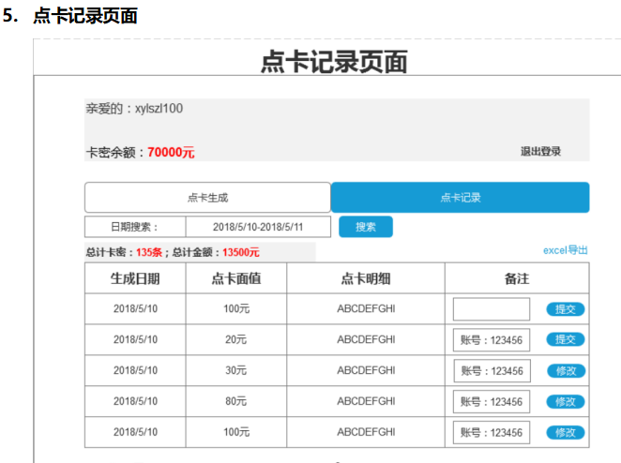
1 |  | 登录界面 | 账号密码输入正确后可正常登录到卡密生成界面内 |  | ✔
2 |  |  | 账号密码输入错误后给与系统提示，且无法进入 |  | ✔
3 |  |  | 账号密码输入错误5次以上，给与系统提示，并冻结 |  |  | ✔ | 无法登录，冻结提示有问题
4 |  |  | 每次关闭页面后，重新进入该页面必须重新填写账号和密码信息 |  | ✔
5 |  | 主界面顶端显示 | 主界面左上角正确显示“余额“信息，右上角显示玩家称呼信息 |  | ✔
6 |  |  | 右上角“退出”按钮正常 |  | ✔
7 |  |  | 退出后返回到登录界面，可再次登录 |  | ✔
8 |  |  | 切换账号后，玩家信息显示正确 |  | ✔
9 |  | 点卡生成 | 登入生成卡密界面中默认为“点卡生成”模块 |  | ✔
10 |  |  | 点卡生成界面上各文字描述、排版正确 |  | ✔ |  | 10、100、500、20面值均已生成过 充值后积分也添加正常
11 |  |  | 点卡生成界面上各个面值按钮和生成张数按钮数值显示正确 |  | ✔
12 |  |  | 各个面值按钮和生成张数按钮相互切换无异常 |  | ✔
13 |  |  | 各个面值按钮生成1张 |  | ✔
14 |  |  | 各个面值按钮生成5张 |  | ✔
15 |  |  | 各个面值按钮生成10张 |  | ✔
16 |  |  | 各个面值按钮生成50张 |  | ✔
17 |  |  | 各个面值按钮生成100张 |  | ✔
18 |  |  | 卡密面值后方输入框可正常填写10的倍数数值 |  | ✔
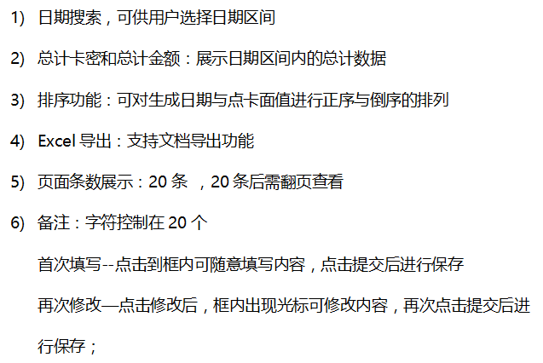
19 |  |  | 卡密面值后方输入框输入非10的倍数数值给与系统提示 |  | ✔ |  | 目前可生成非10倍数，充值获得积分正常，需找张晶确认
20 |  |  | 卡密面值后方输入框输入超过20000数值时给与系统提示 |  | ✔
21 |  |  | 生成张数后方输入框可正常填写整数数值 |  | ✔
22 |  |  | 生成张数后方输入框输入非整数数值给与系统提示 |  | ✔ |  | 无提示，直接去除小数点
23 |  |  | 生成张数后方输入框输入超出余额张数时给与系统提示 |  | ✔
24 |  |  | 输入框填写和下方按钮互斥，无法都进行选择 |  | ✔
25 |  |  | 点击 一键生成 ，弹出生成中的提示框 |  | ✔
26 |  |  | 生成过程中，提示框可点击关闭按钮关闭，无影响 |  |  | ✔ | 生成卡密速度太快，基本无中间提示框
27 |  |  | 生成过程中，若不点击关闭，生成完成后弹出卡密生成完成提示框 |  | ✔
28 |  |  | 生成成功后，点击右上方关闭可关闭 |  | ✔
29 |  |  | 生成成功后，点击“点卡记录”可跳转到点卡记录模块 |  | ✔ |  | 无所谓，弹窗中有按钮可以跳转
30 |  |  | 生成成功后，点击“关闭页面”可关闭当前提示框 |  | ✔ |  | 无所谓，点击右上角关闭即可
31 |  |  | 生成成功后，点击“查看卡密”可跳转到点卡记录模块 |  | ✔ |  | 可跳转，但是跳转后弹窗未关闭，已修复需再次验证
32 |  | 点卡记录 | 日期搜索功能可正常使用 |  | ✔
33 |  |  | 日期搜索出的记录与选择的日期相匹配 |  | ✔
34 |  |  | 总计卡密的条数数值显示正确无误 |  | ✔
35 |  |  | 总计金额的数值显示正确无误 |  | ✔
36 |  |  | 总计卡密和总计金额与之前选择的数值正确匹配 |  | ✔
37 |  |  | 生成日期、点卡面值和点卡明细都显示正确 |  | ✔
38 |  |  | 备注内容输入框可正常填写，且字符不得超过20个 |  | ✔ |  | 无所谓，字数无限制
39 |  |  | 备注内容输入后可正常提交保存，且可以再次修改及保存 |  | ✔
40 |  |  | “提交”按钮功能正常 |  | ✔
41 |  |  | 排序功能正常 |  |  | ✔ | 暂无排序功能
42 |  |  | 页面条数最多20条，20条后需翻页查看 |  | ✔ |  | 无所谓，10页也可以
43 |  |  | 记录导出功能正常，且导出数据正确 |  | ✔
 |  | 余额 | 左上角“余额”实时更新 |  | ✔

